34-2C RFZ
AGB-34-2C RFZ
目录 INDEX
 | PAGE | DESCRIPTION
 | 1 | 汽油机总成 /化油器/电器件
 | 2 | 手把操纵件
 | 3 | 空滤器/排气消声器
 | 4 | 塑件
 | 5 | 前轮
 | 6 | 后轮/后碟刹
 | 7 | 连接板与前减震
 | 8 | 车架
 | 9 | 后叉
 | 10 | 踏脚
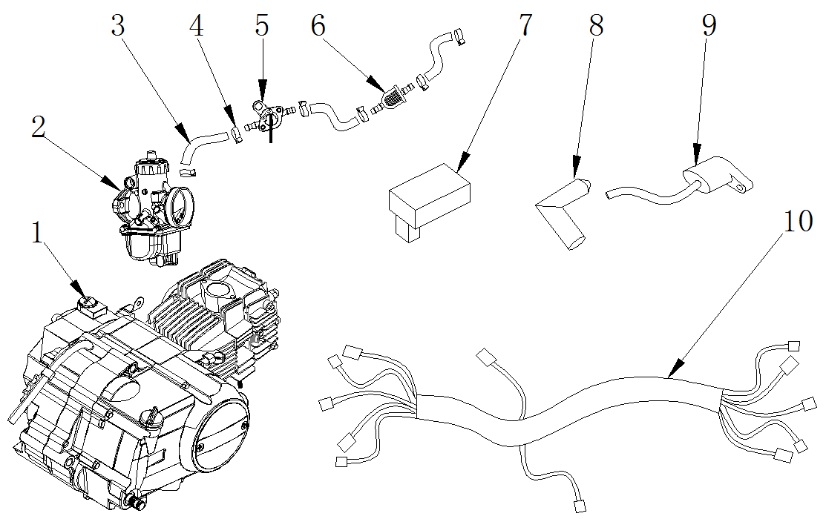

汽油机总成 /化油器/电器件ENGINE ASSY./CARBURETOR/ ELECTRIC
序号 | 件号 | 中文名称 | 规格型号 | 英文名称 | 数量 | 订购数量 | 备注
No. | Part No. | Chinese Description | Type | English Description | Q’ty | Order qty. | Remark
1 | 211042012001 | 兴锋弘汽油机_抛丸 | EPA34-2_卧脚自动_120CC_缸标120cm3_打标152FMI_有标_C7HSA火花塞/两档(0-1)_12V四级半波交流_组合插线长430mm/无档显_进气管型号(FA56-2#)(带纸垫_隔热垫_配19化油器)_428-15链轮_黑色启动杆80#直_折叠挂档杆_90老款改型右盖_边盖修圆(装好)_外六角法兰面螺栓M6X20两个_M6X25两个 | engine semi auto | 1
2 | 301014059001 | 三国化油器_三价铬钝化本色 | VM16(PZ19)_手动风门 | Carburetor | 1
3 | 312004001001 | 复合油管_黑色 | ￠4.5X￠10mm(1m=0.09公斤) | fuel tube | 0.25
4 | 319005003001 | 钢带环箍卡扣_彩锌 | ￠9X8X0.8 | Steel band hoop buckle | 6
5 | 312005005001 | 油开关_三价铬钝化本色 | 29 | fuel tank switch | 1
6 | 312003005001 | 汽油滤清器_透明 | 塑料_黄色纸芯式 | Gasoline filter | 1
7 | 315001034001 | 点火器_黑色 | CG进角点火器_(无商标)EPA-打码:Y-36-08210000和CG125CDI-2点火器_黑色用于125CC排量以下汽油机 | CDI | 1
8 | 315004005001 | 高压包帽_黑色 | 带普通的塑料高压包帽 | coil cap | 1
9 | 315003016002 | 高压包_黑色 | GY6高压包(无火花帽)_单安装孔_高压线长350mm_6.8双插片高压包_黑色(30-WY125pb) | coil | 1
10 | 315007011001 | 线束_黑色 | 34-2_带电门锁_脚启动 | wiring harness | 1
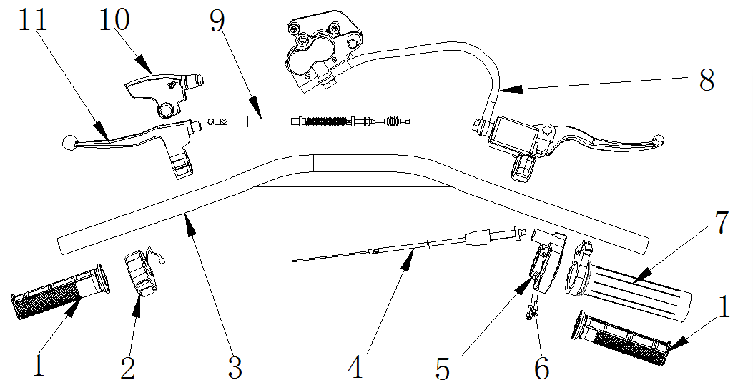

手把操纵件 HANDLE CONTROLLER
序号 | 件号 | 中文名称 | 规格型号 | 英文名称 | 数量 | 订购数量 | 备注
No. | Part No. | Chinese Description | Type | English Description | Q’ty | Order qty. | Remark
1 | 310003014006 | 左右转把套_黑色 | AM款_弹性体TPE | grip | 1
2 | 316004005001 | 熄火开关_黑色 | 全包型熄火开关-线长850mm | switch on/off | 1
3 | 310001012050 | FS方向把_喷塑黑色 | 34-2_铁_￠22_横杆上移_角度变更_配全包熄火开关 | handlebar | 1
4 | 310013012001 | 油门线_黑色 | 长670mm_露110mm_配铁螺母 | throttle cable | 1
5 | 310007033002 | 油门座_黑色 | ZS125GY加油器_带油门导向块(不带螺栓) | throttle housing sets | 1
6 | 403005020002 | 内六角圆柱头螺钉_不锈钢 | M5X16mm_4.8级(GB/T70.1) | hex bolt | 2
7 | 310006001001 | 转把内芯_白色 | APL-1 | throttle core rubber | 1
8 | 308001133001 | 前碟刹器_黑色 | 34-2C_管长1020±3mm上泵大泵黑色_下泵小双泵黑色前碟刹器_黑色(配21D碟刹支架)_37-5银把手_黑色定型管长300mm_无石棉_上泵管接头折弯90°朝上_无胶轮 | Front disc brake | 1
9 | 310015029001 | 离合拉索_黑色 | 长900mm_露71mm_双截型 | clutch cable | 1
10 | 310018002001 | 离合器橡胶保护套_黑色 | APL-1 | clutch lever dust cover | 1
11 | 310009029001 | 离合器把手_银色 | 37-5_安装孔到球头中心度130mm_铝把_配螺丝_上下座 | clutch lever | 1
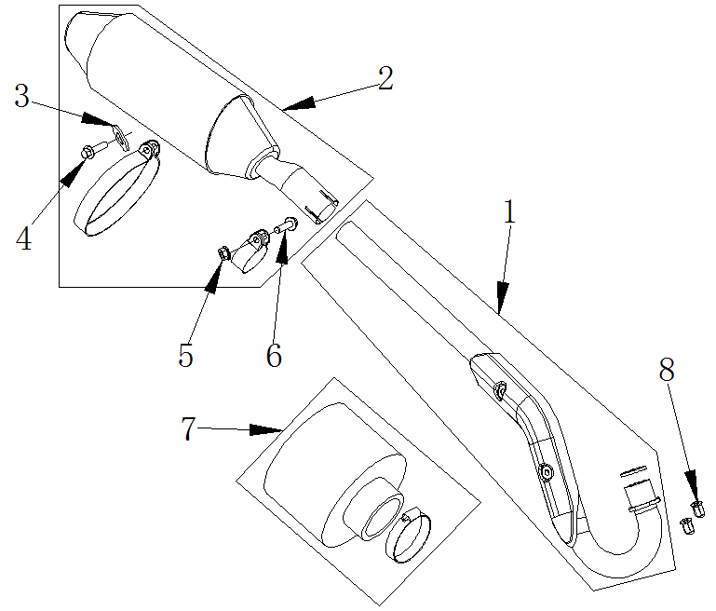

空滤器/消声器 AIR FILTER/MUFFLER
序号 | 件号 | 中文名称 | 规格型号 | 英文名称 | 数量 | 订购数量 | 备注
No. | Part No. | Chinese Description | Type | English Description | Q’ty | Order qty. | Remark
1 | 302002038001 | 排气管_镀铬 | 34-2_配RFZ塑件_铁_(消声器位置后移)_(AGA-2A改款）排气管_镀铬附件:接口垫24X31.5X4 | Exhaust pipe | 1
2 | 302003048001 | 消声器_氧化本色_镀铬尾嘴 | 34-2C款_KTM尾嘴消声器_氧化本色_镀铬尾嘴附件:胶垫厚3.5mm、带排气管固定抱箍、消声器抱箍(支柱长10mm）_石墨垫 | muffler | 1
3 | 405006050001 | 平垫圈_三价彩 | ￠8X￠22X2 | washer | 1
4 | 401001055001 | 六角法兰面螺栓-加大系列-B级_三价彩 | M8X35mm_8.8级(GB/T 5789) | hex bolt | 1
5 | 404004002001 | 粗牙全金属六角法兰面锁紧螺母_三价彩 | M8(GB/T 6187.1) | locknut | 1
6 | 401001057001 | 六角法兰面螺栓-加大系列-B级_三价彩 | M8X40mm_8.8级(GB/T5789) | hex bolt | 1
7 | 301021023002 | 空气滤清器_不锈钢本色 | 铁丝网-圆柱式_口径35mm(铁丝网长度60mm)_带抱箍 | air filter | 1
8 | 404008004001 | 盖型螺母_镀白锌 | M6X22mm(GB/T 923) | hex domed cap nut | 2
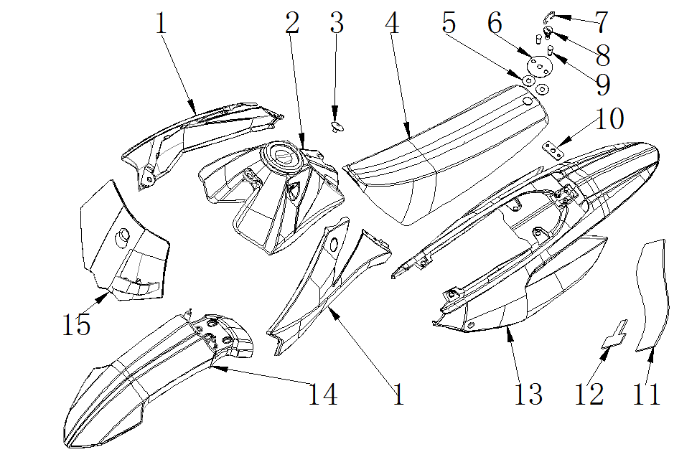

塑件 SEAT / PLASTICS
序号 | 件号 | 中文名称 | 规格型号 | 英文名称 | 数量 | 订购数量 | 备注
No. | Part No. | Chinese Description | Type | English Description | Q’ty | Order qty. | Remark
1 | 304001012010 | 左右前侧板_红色(色号：恩彩4421) | 37-5 | front side cover-RED | 1
2 | 312001041001 | 油箱_黑色 | 37-5_带油箱盖_直出油嘴 | fuel tank | 1
3 | 319011004002 | 座垫前固定螺栓_镀铬 | 37-5_M6_图号AGB37-5-09010009 | seat | 1
4 | 313001201002 | 座垫_红色侧边+顶部条纹/黑色顶部 | RFZ_SC2款_ZD016-002-10_两侧带标volt商标_950970型号的弹性体-座垫_红色侧边+顶部条纹/黑色顶部(230*0.7)状态 |  | 1
5 | 410001002001 | 弹簧卡片_黑色 | 37-3专用_￠6X￠16X1 |  | 2
6 | 303043001003 | 座垫垫圈_不锈钢 | 37-5_铁 |  | 1
7 | 303044001002 | 座垫螺栓环扣_镀铬 | 37-5_铁 |  | 1
8 | 319011002002 | 座垫后固定螺栓_镀铬 | 37-5_M6 |  | 1
9 | 319011003002 | 座垫垫片螺栓_镀铬 | 37-5_￠6X13.5 |  | 2
10 | 303042004050 | FS座垫后安装片_喷塑黑色 | 37-5_铁 | seat rear bracket | 1
11 | 304066003001 | 后内封板(挡泥板)_黑色 | 34-2_黑色丁睛橡胶件_3.0mm厚 | rear mud cover | 1
12 | 603002001004 | FS后挡泥板T型架_喷塑黑色 | 37-3_(借用38后挡泥板T型架_成型) | rear mud cover bracket | 1
13 | 304009010008 | 后尾板_红色(色号：恩彩4421) | 37-5 | rear fender-RED | 1
14 | 304015011001 | 前挡泥板_红色(色号：恩彩4421) | A37-5 | front fender-RED | 1
15 | 304013002007 | 号码牌_红色(色号：恩彩4421) | 37-5_配21FG上连接板_上固定座位置内部需切割加工号码牌_红色(色号：恩彩4421)带前刹油管上卡座 | name plate-RED | 1
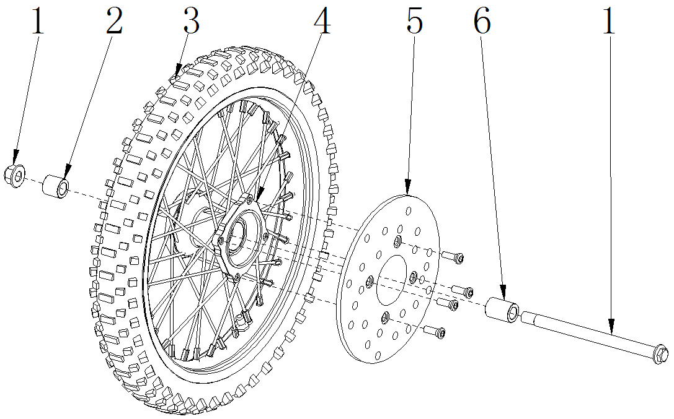

前轮 FR.WHEEL/FR. BRAKE ASSY.
序号 | 件号 | 中文名称 | 规格型号 | 英文名称 | 数量 | 订购数量 | 备注
No. | Part No. | Chinese Description | Type | English Description | Q’ty | Order qty. | Remark
1 | 401002075006 | 六角法兰面螺栓细牙小系列_三价彩 | M14X1.5X215mm（轴￠15mm）_10.9级_带螺母（GB/T16674.2） | front wheel Axle | 1
2 | 319001184001 | 轮轴衬套_镀白锌 | ￠15.5X￠22X19mm | spacer | 1
3 | 307007170002 | 轮胎(内外胎)_黑色 | 深纹_60/100-14 YUANXING商标 | Tires | 1 |  | 与14寸前轮毂配套使用
4 | 307003017001 | 辐条式前轮毂_亚光黑轮圈毂芯_银色辐条和条母 | F-M14-1.4X14(广东款)_轮毂内衬套内孔为15.5/轴承6202-RS_两轴承端面距75mm_碟刹盘安装端面与轴承端面距15mm_碟刹盘安装端面与轮辋中心距47.5 | front rim | 1 |  | 与14寸轮胎配套使用
5 | 308003049001 | 前碟刹盘_本色 | 内孔Φ76_外径Φ190_圆盘_分布圆直径Φ100_安装孔为4-Φ10前碟刹盘_本色要求:端面黑色_带螺栓内六角平头螺栓M8X14带台阶￠10X2 | front brake disc | 1
6 | 319001191001 | 轮轴衬套_镀白锌 | ￠15.5X￠22X28mm | spacer | 1
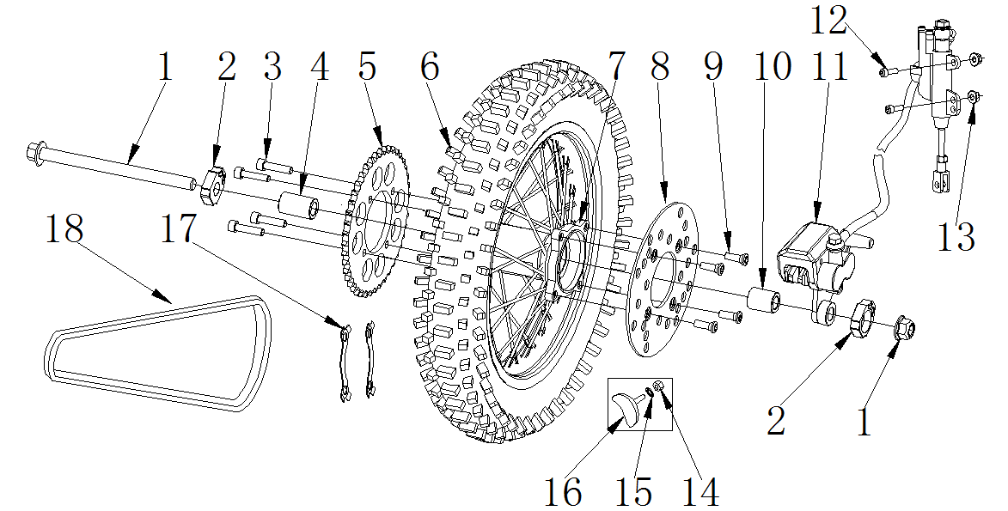

后轮/后制动器 RR.WHEEL/RR. BRAKE ASSY.
序号 | 件号 | 中文名称 | 规格型号 | 英文名称 | 数量 | 订购数量 | 备注
No. | Part No. | Chinese Description | Type | English Description | Q’ty | Order qty. | Remark
1 | 401002081001 | 六角法兰面螺栓细牙小系列_三价彩 | M14X1.5X230mm_10.9级_带螺母(GB/T 16674.2) | rear wheel Axle | 1
2 | 306006013004 | 千斤_抛丸本色 | 37-5_铝_方形_￠15.5mm_36*31mm | chain adjuster | 1
3 | 401003005001 | 六角头螺栓全螺纹_三价彩 | M8X25mm_8.8级(GB/T 5783) | hex bolt | 4
4 | 319001195001 | 轮轴衬套_镀白锌 | ￠15.5X￠22X36mm | spacer | 1
5 | 311003036004 | 后链轮_银色 | 定位直径76mm 428-41T_铁_(淬火处理) | Rear sprocket | 1
6 | 307007180002 | 轮胎(内外胎)_黑色 | 深纹_80/100-12 YUANXING商标 | Tires | 1 |  | 与12寸后轮毂配套使用
7 | 307004017004 | 辐条式后轮毂_亚光黑轮圈毂芯_银色辐条和条母 | F-M14-1.85X12(广东款)/两轴承端面距106mm_碟刹盘安装端面与轴承端面距14.5mm_碟刹盘安装端面与轮辋中心距62mm_链盘安装端面与轴承端距11.5mm | rear rim | 1 |  | 与12寸轮胎配套使用
8 | 308004013001 | 后碟刹盘_本色 | 37CRF-Y￠76X￠190后碟刹盘_本色要求:端面黑色_带螺栓内六角平头螺栓M8X14带台阶￠10X2 | rear brake disc | 1
9 | 403004026002 | 内六角平圆头螺钉_镀锌本色 | M8X14mm_台阶2mm(GB/T70.2)-广东款碟刹盘用 | bolt | 4
10 | 319001186001 | 轮轴衬套_镀白锌 | ￠15.5X￠22X22mm | spacer | 1
11 | 308003061001 | 后碟刹器_黑色 | 34-2_管长380±3mm_大单泵_L1=40,L2=125_黑油管后碟刹器_黑色黑色定型管长_150mm(两端带黑色塑料套限位)_后泵管接头折弯_前泵管接头折弯90°朝外_带37-5支架黑色_无石棉 | Rear disc brake | 1
12 | 401001011001 | 六角法兰面螺栓-加大系列-B级_三价彩 | M6X25mm_8.8级(GB/T 5789) | hex bolt | 2
13 | 404004001001 | 粗牙全金属六角法兰面锁紧螺母_三价彩 | M6(GB/T 6187.1) | lock nut | 2
14 | 404001005001 | 1型六角螺母_三价彩 | M8_要求S=12mm(GB/T 6170) | hex nut | 1
15 | 405006048001 | 平垫圈_三价彩 | ￠8X￠16X1.6(GB/T 97.1) | washer | 1
16 | 307010101001 | 后轮防滑块_黑色 | 通用 | skidproof parts for rear wheel | 1
17 | 318017004002 | 链轮止退片_镀白锌 | 定位孔直径92mm | Sprocket bolt fixer | 2
18 | 311001011001 | 链条_本色 | 428H-102节_SFR | chain | 1
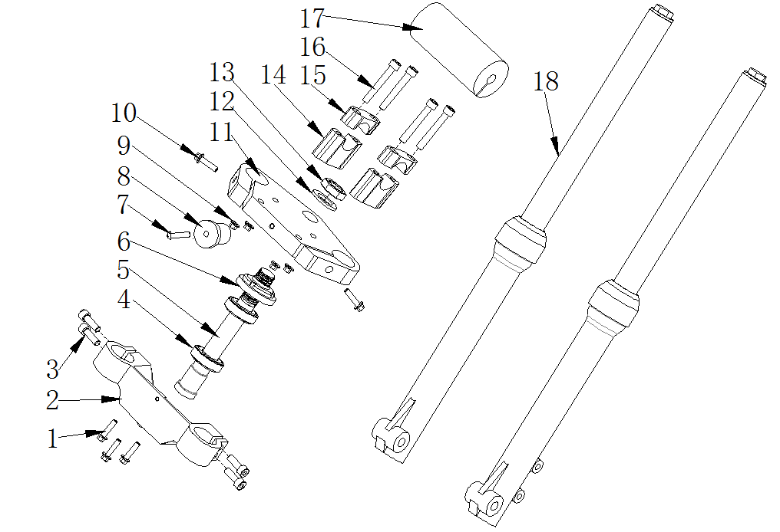

连接板与前减震 HANDLE BAR/STEERING STEM
序号 | 件号 | 中文名称 | 规格型号 | 英文名称 | 数量 | 订购数量 | 备注
No. | Part No. | Chinese Description | Type | English Description | Q’ty | Order qty. | Remark
1 | 401001007001 | 六角法兰面螺栓-加大系列-B级_三价彩 | M6X16mm_8.8级(GB/T 5789) | hex bolt | 3
2 | 310022010002 | 下连接板_亚光黑 | 34-2C_铝_方向柱安装孔直径25mm | bottom clamps | 1
3 | 403005063001 | 内六角圆柱头螺钉_三价彩 | M8X30mm_8.8级(GB/T70.1) | bolt | 4
4 | 409003004001 | 圆锥滚子轴承_本色 | GB/T 297_32005_碳钢材质(d=φ25,D=φ47,T=15,B=15,C=11.5) | tapered roller bearing | 2
5 | 310023010001 | 方向柱_镀白锌 | 37-5_圆管内孔直径13mm_M22X1_长229_￠25(+0.1~+0.15)mm_铁方向柱_镀白锌显眼位置打标识“1”_配压铸连板_盐雾实验不低于7级 | steering column | 1
6 | 310024002002 | 方向柱压紧螺母_镀锌本色 | M22_大锁母(M22X1X￠53盖内孔) | steering stem nut | 1
7 | 403004018003 | 内六角平圆头螺钉_不锈钢 | M6X25mm_4.8级_圆头直径14mm(GB/T70.2) | hex bolt | 1
8 | 319008001001 | 台阶衬套_本色 | ￠6.2X￠28.5X2mm(台阶￠22.3X12.5)_铝 | spacer | 1
9 | 404004002001 | 粗牙全金属六角法兰面锁紧螺母_三价彩 | M8(GB/T 6187.1) | locknut | 4
10 | 401001055001 | 六角法兰面螺栓-加大系列-B级_三价彩 | M8X35mm_8.8级(GB/T 5789) | hex bolt | 2
11 | 310021004004 | 上连接板_亚光黑 | 21D_铝 | upper clamps | 1
12 | 405006025001 | 平垫圈_不锈钢 | ￠22X￠36X1 | washer | 1
13 | 404012001001 | 六角螺母_三价彩 | M22mm_厚度10mm | M22 nut | 1
14 | 310020003008 | 方向把卡座下_喷塑黑色 | 29B_55mm_铝 | handlebar holder bottom | 2
15 | 310019004004 | 方向把卡座上_喷塑黑色 | 29款_20mm_铝_配￠22管 | handlebar holder upper | 2
16 | 403005053001 | 内六角圆柱头螺钉_三价彩 | M8X110mm_8.8级(GB/T70.1) | bolt | 4
17 | 304035003001 | 海绵套_黑色 | 38-2(￠11X￠48X230mm) | handlebar foam | 1
18 | 305001055001 | 前减震_黑色 | 34-2C_顺置_总长630mm_管径￠33mm_M15轴_最大使用行程120mm前减震_黑色安装端面38mm_减震中心至内侧端面19mm | front fork | 1
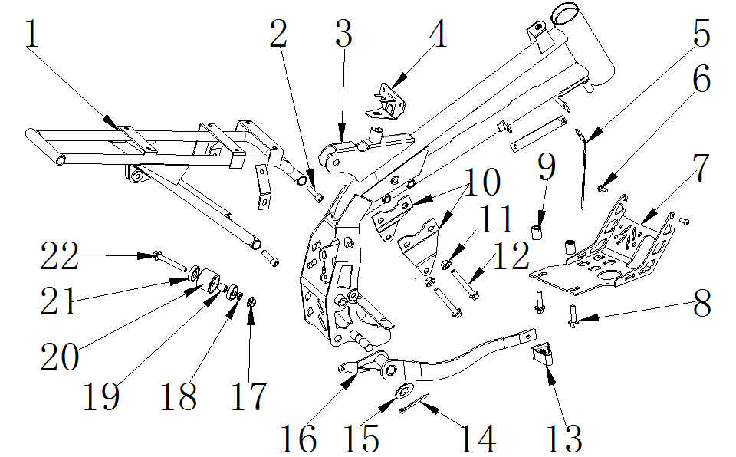

车架 FRAME
序号 | 件号 | 中文名称 | 规格型号 | 英文名称 | 数量 | 订购数量 | 备注
No. | Part No. | Chinese | Type | Description | Qty. | Order | REMARK
1 | 303006209004 | FS尾架_喷塑钛灰色 | 34-2_配RFZ塑件_铁_带挡泥皮固定片 | sub-frame | 1
2 | 403005062001 | 内六角圆柱头螺钉_三价彩 | M8X25mm_8.8级_带耐落胶(GB/T70.1) | bolt | 4
3 | 303001133003 | FS车架_喷塑钛灰色 | 34-2_配RFZ塑件_铁-M12中轴_无电门锁固定支架_龙头管打铝牌孔 | frame | 1
4 | 303038003050 | FS油箱后固定座_喷塑黑色 | 37-5_铁 | fuel tank rear bracket | 1
5 | 303033006100 | FS前侧板安装支架_喷塑黑色 | 34-2车型配RFZ塑件_风冷_铁 | front plastic bracket | 2
6 | 401001009001 | 六角法兰面螺栓-加大系列-B级_三价彩 | M6X20mm_8.8级(GB/T 5789) | hex bolt | 2
7 | 303049002050 | FS汽油机底罩_喷塑黑色 | 21-脚_铁 | engine bottom plate | 1
8 | 401001056001 | 六角法兰面螺栓-加大系列-B级_三价彩 | M8X35mm_8.8级(GB/T 5789)_耐落胶 | hex bolt | 2
9 | 319001088002 | 衬套_镀彩锌 | ￠8.5X￠16X20mm_铁 | spacer | 2
10 | 303015005052 | FS汽油机上吊耳_喷塑钛灰色 | 34-2 | egnine upper bracket | 1
11 | 404004002001 | 粗牙全金属六角法兰面锁紧螺母_三价彩 | M8(GB/T 6187.1) | locknut | 2
12 | 401001059001 | 六角法兰面螺栓-加大系列-B级_三价彩 | M8X75mm_8.8级(GB/T5789) | hex bolt | 2
13 | 310032001050 | FS后刹踏杆头_喷塑黑色 | 21G | foot brake padel tip | 1
14 | 407005006002 | 开口销_镀锌 | ￠2.5X40mm(GB/T 91-2000) | split pin | 1
15 | 405006017001 | 平垫圈_三价彩 | ￠14X￠25X1.5 | washer | 1
16 | 310031007050 | FS后刹踏杆_喷塑黑色 | 34-2_无杆头 | foot brake padel | 1
17 | 404004002001 | 粗牙全金属六角法兰面锁紧螺母_三价彩 | M8(GB/T 6187.1) | locknut | 1
18 | 405003011002 | 标准型弹簧垫圈_三价彩 | ￠8(GB/T 93) | spring washer | 1
19 | 319001115001 | 衬套_镀彩锌 | ￠9X￠12X12mm_铁 | spacer | 1
20 | 311005001001 | 链条张紧轮_黑色 | 通用 | chain roller | 1
21 | 409002023001 | 深沟球轴承_镀锌本色 | GB/T 276_608ZZ(d=8,D=22,B=7) | deep groove ball bearing | 2
22 | 401001036001 | 六角法兰面螺栓-加大系列-B级_三价彩 | M8X1.25X60-F_8.8级(GB/T5789)六角法兰面螺栓-加大系列-B级_三价彩要求L=60_lg=32_S=10_dcmax=17 | hex bolt | 1
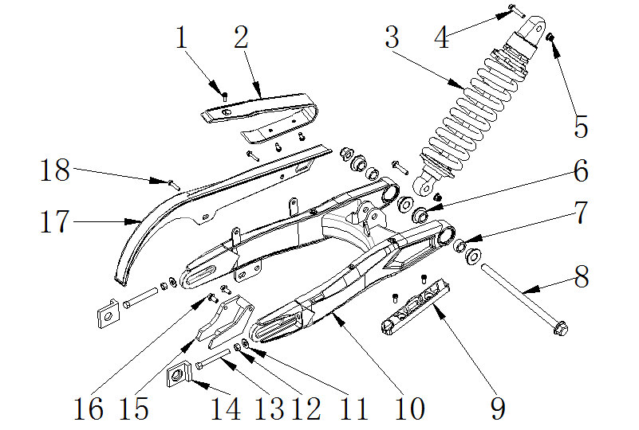

后叉 RR.SWINGARM
序号 | 件号 | 中文名称 | 规格型号 | 英文名称 | 数量 | 订购数量 | 备注
No. | Part No. | Chinese Description | Type | English Description | Q’ty | Order qty. | Remark
1 | 403011020001 | 十字槽沉头螺钉_三价彩 | M6X10mm_4.8级(GB/T819.1) | crossed screw | 5
2 | 304034004001 | 后叉保护套_黑色 | 37-5 | chain guide for swing arm | 1
3 | 306001031001 | 后减震_黑弹簧黑色吊耳 | 34-2C_不可调280mm | rear shock | 1
4 | 401001004001 | 六角法兰面螺栓-加大系列-B级_三价彩 | M10X45X1.25_8.8级_耐落胶(GB/T5789) | hex bolt | 2
5 | 404005003001 | 细牙全金属六角法兰面锁紧螺母_三价彩 | M10X1.25(GB/T 6187.2) | locknut | 2
6 | 319002019001 | 轴承套_镀彩锌 | ￠12.5X￠29.5X16mm(台阶￠20X10mm)_铁 | bearing spacer | 4
7 | 409001006001 | 冲压外圈滚针轴承_镀锌本色 | GB/T 290_HK2020(Fw=20,D=26,B=20) | needle bearing | 2
8 | 401002095002 | 六角法兰面螺栓细牙小系列_三价彩 | M12X1.25X200mm_10.9级_带螺母 | Swing Arm Bolt | 1
9 | 318001026002 | 后刹油管卡扣_黑色 | APOLLO_材料ABS_16.5X125-￠6.6-55mm | rear brake tube fixer | 1
10 | 306005151003 | FS后叉_喷塑闪光银 | 34-2_铁_KTM油管卡扣_带挡泥皮固定孔 | rear swing arm | 1
11 | 405006048001 | 平垫圈_三价彩 | ￠8X￠16X1.6(GB/T 97.1) | washer | 2
12 | 404001005001 | 1型六角螺母_三价彩 | M8_要求S=12mm(GB/T 6170) | hex nut | 2
13 | 401003012001 | 六角头螺栓全螺纹_三价彩 | M8X60X1.25_8.8级_全螺纹(GB/T 5789)六角头螺栓全螺纹_三价彩(要求S=10_用10#扳手旋紧的那种六角头) | hex bolt | 2
14 | 306006013004 | 千斤_抛丸本色 | 37-5_铝_方形_￠15.5mm_36*31mm | chain adjuster | 1
15 | 306007005006 | 链条导向架_黑色 | 37-5_铁后叉 | chain guide | 1
16 | 403005056005 | 内六角圆柱头螺钉_不锈钢 | M8X16mm_8.8级(GB/T70.1) | hex bolt | 2
17 | 304032001020 | 链条保护罩(机加工)_本色 | 半包型 | chain cover | 1
18 | 401001006003 | 六角法兰面螺栓-加大系列-B级_三价彩 | M6X12mm_8.8级(GB/T 5789) | hex bolt | 2
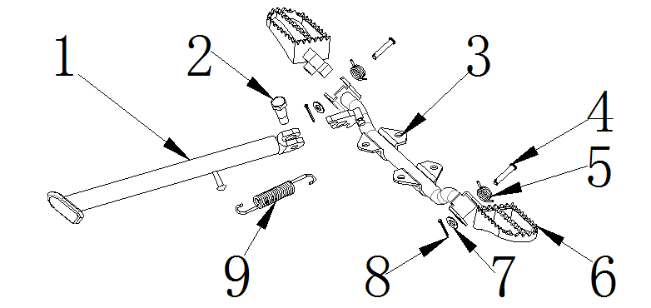

脚蹬/侧支架 FOOT PEGS / SIDE STAND
序号 | 件号 | 中文名称 | 规格型号 | 英文名称 | 数量 | 订购数量 | 备注
No. | Part No. | Chinese Description | Type | English Description | Q’ty | Order qty. | Remark
1 | 303012014100 | FS脚撑_喷塑黑色 | 34-2_310mm(开档6.5) | kick stand | 1
2 | 319011017001 | 脚撑螺栓_三价彩 | M10X24.5mmX1.25(台阶￠12X12.5mm)_8.8级 | kick stand bolt | 1
3 | 303007019100 | FS踏脚固定支架_喷塑黑色 | 34-2_踏脚固定片一体式_铁 | foot peg bracket | 1
4 | 407006002003 | 销轴_三价彩 | ￠8X38mm-孔位34（GB/T882-1986) | foot peg pin | 2
5 | 319007012002 | 踏脚扭簧_镀白锌 | 37-5_3圈_内径￠18mm_弹簧钢丝直径￠2.0mm踏脚扭簧_镀白锌通用于37系列车型(37-3除外)、AGB21F/G车型、34-2 | foot peg spring | 1
6 | 303010003101 | FS踏脚_喷塑黑色 | 37-5_安装孔为￠8.2mm_安装头部开档尺寸为22mm(2014款) | foot peg sets | 1
7 | 405006047005 | 平垫圈_不锈钢 | ￠8X￠16X1 | washer | 2
8 | 407005007001 | 开口销_三价彩 | ￠2X20mm(GB/T 91-2000) | split pin | 2
9 | 319007026002 | 脚撑弹簧_镀锌本色 | 115mm | kick stand spring | 1

